Figure 2.1
2.1 Évolution et prévision des effectifs d'élèves en formation au collège (en milliers)

 |  | Graphique

 |  |  | L’état de l’École 2020 © DEPP
Lecture : à la rentrée 2019, 3 413 200 élèves poursuivent une formation au collège. D'après les prévisions d'effectifs, 3 421 500 élèves devraient être scolarisés au collège en 2024.
Champ : France métropolitaine avant 1990 ; France métropolitaine + DROM (intégration de Mayotte à partir de 1997), public et privé (sous et hors contrat).
Source : MENJS-MESRI-DEPP.

Données
Rentrée | Collège
1960 | 2,353.1
1961 | 2,459.7
1962 | 2,536.7
1963 | 2,543.7
1964 | 2,542.8
1965 | 2,557.5
1966 | 2,558.9
1967 | 2,643.1
1968 | 2,770.3
1969 | 2,868.1
1970 | 2,944.0
1971 | 3,036.2
1972 | 3,102.2
1973 | 3,161.1
1974 | 3,203.5
1975 | 3,250.4
1976 | 3,290.6
1977 | 3,268.2
1978 | 3,261.3
1979 | 3,260.0
1980 | 3,249.3
1981 | 3,259.7
1982 | 3,325.4
1983 | 3,396.6
1984 | 3,456.9
1985 | 3,448.7
1986 | 3,405.1
1987 | 3,402.8
1988 | 3,339.2
1989 | 3,268.2
1990 | 3,243.5
1990 | 3,364.0
1991 | 3,396.0
1992 | 3,461.1
1993 | 3,528.7
1994 | 3,531.9
1995 | 3,506.9
1996 | 3,468.0
1997 | 3,432.1
1997 | 3,441.7
1998 | 3,426.1
1999 | 3,422.4
2000 | 3,419.1
2001 | 3,407.6
2002 | 3,396.2
2003 | 3,370.5
2004 | 3,319.1
2005 | 3,262.8
2006 | 3,222.5
2007 | 3,204.0
2008 | 3,206.9
2009 | 3,224.2
2010 | 3,240.7
2011 | 3,280.9
2012 | 3,312.3
2013 | 3,332.0
2014 | 3,335.2
2015 | 3,318.5
2016 | 3,315.0
2017 | 3,342.3
2018 | 3,374.4
2019 | 3,413.2
2020 | 3,432.9
2021 | 3,439.1
2022 | 3,437.7
2023 | 3,429.6
2024 | 3,421.5

Carte 2.2
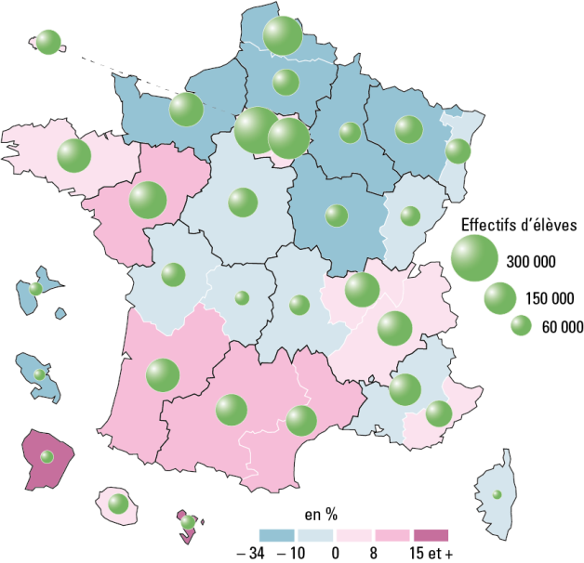
2.2 Évolution des effectifs des formations en collège entre 1999 et 2019

France métro. + DROM : -0,3 % et 3 413 200 élèves
 |  |  |  | L’état de l’École 2020 © DEPP
Champ : France métropolitaine + DROM, public et privé, établissements sous tutelle du MENJS (y compris EREA).
Source : MENJS-MESRI-DEPP.

Données
 | Effectifs 1999 | Effectifs 2019 | Évolution en %
MARTINIQUE | 28,859 | 19,224 | -33.4
NANCY-METZ | 134,929 | 109,479 | -18.9
REIMS | 79,649 | 64,802 | -18.6
DIJON | 87,801 | 74,658 | -15.0
GUADELOUPE | 30,939 | 26,318 | -14.9
NORMANDIE | 195,009 | 167,073 | -14.3
LILLE | 254,608 | 218,352 | -14.2
AMIENS | 114,445 | 100,517 | -12.2
BESANCON | 64,784 | 59,237 | -8.6
CORSE | 14,016 | 13,310 | -5.0
ORLEANS-TOURS | 134,330 | 127,851 | -4.8
CLERMONT-FERRAND | 64,747 | 62,273 | -3.8
LIMOGES | 32,291 | 31,387 | -2.8
STRASBOURG | 94,062 | 92,617 | -1.5
AIX-MARSEILLE | 149,651 | 147,948 | -1.1
POITIERS | 85,106 | 84,303 | -0.9
LA REUNION | 59,636 | 60,874 | 2.1
NICE | 98,389 | 101,458 | 3.1
PARIS | 85,728 | 88,660 | 3.4
VERSAILLES | 298,991 | 309,760 | 3.6
RENNES | 161,084 | 167,392 | 3.9
GRENOBLE | 162,958 | 173,397 | 6.4
CRETEIL | 224,233 | 240,720 | 7.4
LYON | 161,027 | 173,187 | 7.6
BORDEAUX | 147,400 | 161,526 | 9.6
NANTES | 183,939 | 201,695 | 9.7
MONTPELLIER | 123,638 | 137,861 | 11.5
TOULOUSE | 125,150 | 143,562 | 14.7
GUYANE | 13,831 | 24,028 | 73.7
MAYOTTE | 11,132 | 29,687 | 166.7
France métropolitaine + DROM | 3,422,362 | 3,413,156 | -0.3

Figure 2.3
2.3 Évolution de la répartition des collégiens selon leur origine sociale entre les rentrées 2009 et 2019 (en %)

 |  |  |  |  |  | L’état de l’École 2020 © DEPP

Lecture : à la rentrée 2019 parmi les élèves suivant une formation en collège dans le secteur public, 41 % sont d'orgine sociale défavorisée et 20 % d'origine sociale très favorisée.
Champ : France métropolitaine + DROM, public et privé, établissements sous tutelle du MENJS (y compris EREA).
Source : MENJS-MESRI-DEPP.

Données | Rentrée scolaire | Défavorisée | Moyenne | Favorisée | Très favorisée
Public | 2009 | 42 | 27 | 13 | 19
 | 2019 | 41 | 27 | 12 | 20
Privé | 2009 | 21 | 31 | 14 | 35
 | 2019 | 17 | 28 | 15 | 39
Public et privé | 2009 | 38 | 27 | 13 | 22
 | 2019 | 36 | 27 | 13 | 24

Figure 2.4
2.4 Évolution des langues vivantes étudiées 1 par les collégiens (en %)

 |  |  |  |  |  | L’état de l’École 2020 © DEPP
1. Il s'agit du cumul des première, deuxième, ou troisième langues vivantes étudiées, ainsi que de toute autre modalité mise en place dans les académies.
Note : les quatre langues vivantes les plus étudiées au collège sont l'anglais, l'espagnol, l'allemand et l'italien.
Champ : France métropolitaine + DROM, public et privé, établissements sous tutelle du MENJS (y compris EREA).
Source : MENJS-MESRI-DEPP.

Données | 2005 | 2006 | 2007 | 2008 | 2009 | 2010 | 2011 | 2012 | 2013 | 2014 | 2015 | 2016 | 2017 | 2018 | 2019
Anglais | 96.7 | 97.0 | 97.2 | 97.6 | 97.9 | 98.4 | 98.5 | 98.4 | 98.7 | 98.8 | 98.9 | 99.4 | 99.4 | 99.3 | 99.4
Espagnol | 34.9 | 34.8 | 34.3 | 34.4 | 35.3 | 36.1 | 36.5 | 37.3 | 38.1 | 39.3 | 39.4 | 54.5 | 54.2 | 54.6 | 55.0
Allemand | 14.4 | 14.5 | 15.0 | 15.2 | 15.0 | 14.7 | 14.4 | 14.5 | 14.7 | 14.7 | 14.7 | 15.6 | 15.9 | 15.9 | 15.3
Italien | 3.5 | 3.4 | 3.3 | 3.2 | 3.2 | 3.2 | 3.1 | 3.1 | 3.1 | 3.1 | 3.1 | 4.2 | 4.2 | 4.3 | 4.4
Chinois | 0.0 | 0.1 | 0.1 | 0.1 | 0.2 | 0.2 | 0.2 | 0.2 | 0.3 | 0.3 | 0.4 | 0.4 | 0.4 | 0.5 | 0.5
Portugais | 0.2 | 0.2 | 0.2 | 0.2 | 0.2 | 0.2 | 0.2 | 0.2 | 0.2 | 0.2 | 0.2 | 0.3 | 0.3 | 0.3 | 0.3
Arabe littéral | 0.1 | 0.1 | 0.1 | 0.1 | 0.1 | 0.1 | 0.1 | 0.1 | 0.1 | 0.1 | 0.1 | 0.2 | 0.2 | 0.2 | 0.2
Hébreu moderne | 0.1 | 0.1 | 0.1 | 0.1 | 0.1 | 0.1 | 0.1 | 0.1 | 0.1 | 0.1 | 0.1 | 0.1 | 0.1 | 0.1 | 0.1
Russe | 0.1 | 0.1 | 0.1 | 0.1 | 0.1 | 0.1 | 0.1 | 0.1 | 0.1 | 0.1 | 0.1 | 0.1 | 0.1 | 0.1 | 0.1
Langues régionales | 0.9 | 0.9 | 0.9 | 0.9 | 1.0 | 1.0 | 1.0 | 1.0 | 1.0 | 1.0 | 1.0 | 1.0 | 1.1 | 1.1 | 1.0
Autres (yc correspondance) | 0.1 | 0.1 | 0.1 | 0.1 | 0.2 | 0.1 | 0.1 | 0.1 | 0.2 | 0.1 | 0.2 | 0.2 | 0.2 | 0.2 | 0.1

